基本の考え方
■基本の考え方について

 | ●開発環境

 |  | 「環境構築.xlsx」を参照

 |  | Pleiades All in One 4.5.1.v20151002 ※java8を使用するためEclipse4.5以降を使用すること。
 |  |  | maven
 |  |  | jdk 8
 |  |  | Tomcat 8
 |  |  | Spring Tool Suiteプラグイン

 |  | データベース
 |  |  | PostgreSQL 9.4
 |  |  | 文字コードUTF-8

 |  | ソース管理
 |  |  | TortoiseSVN 1.8

 |  | ソース
 |  |  | フレームワーク Spring bootベース
 |  |  | テンプレートエンジン thymeleafベース

 |  |  | http://172.17.0.36/svn/huhr122/06_ソース/trunk

 |  | Wiki
 |  |  | https://srawprj.backlog.jp/wiki/HUHR122/Home

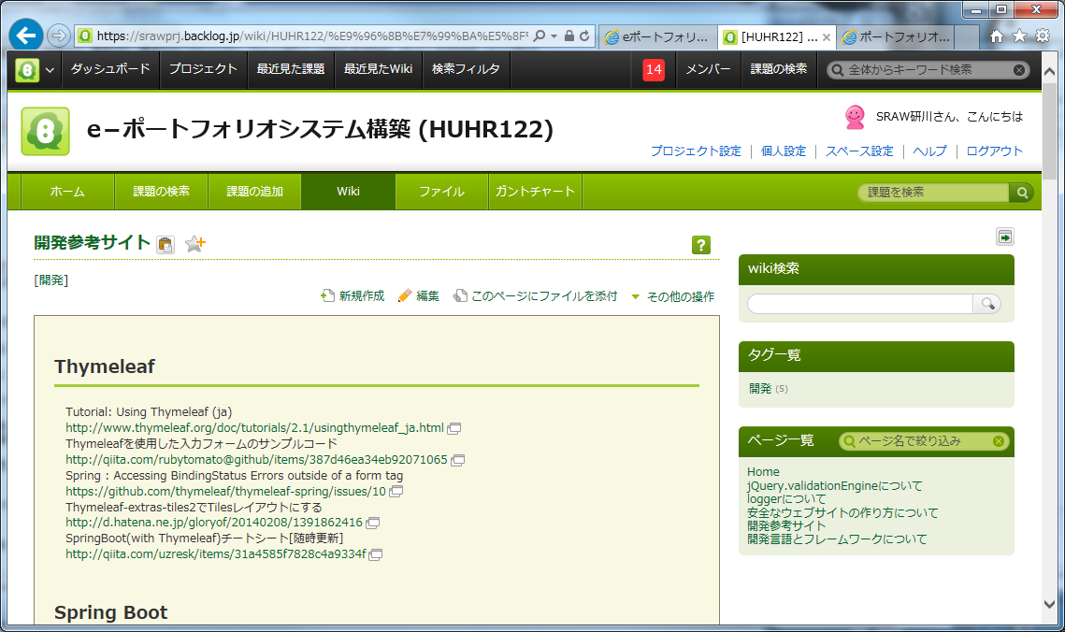

BacklogのWikiに情報を追加していきます。

 | ●1つの機能を開発するために必要なクラスとHTML(テンプレート)

 |  | 開発するクラス
 |  |  | Controllerクラス | アクセスされたURL、操作に対して行うクラスです。画面表示を行います。
 |  |  | Formクラス | 画面表示・入力のためのBeanです。
 |  |  | ServiceImplクラス | コントローラーなどからの要求に対してSQL実行などの結果(Entitiy、Dtoクラス)を返す処理を行います。
 |  |  | Repositoryクラス | SQLを生成・実行するクラスです。
 |  |  | Dtoクラス | テーブル結合などのEntitiyクラス＝１テーブルカラム以外の変数が必要な場合に使用します。

 |  | 使用する共通クラス
 |  |  | Entityクラス | テーブルの変更があったときに修正します。ここでプライマリキーやJoinカラムの設定をしています。
 |  |  | Validationクラス | Formクラスで使用する独自のValidationです。

 | ●ソースのフォーマットについて

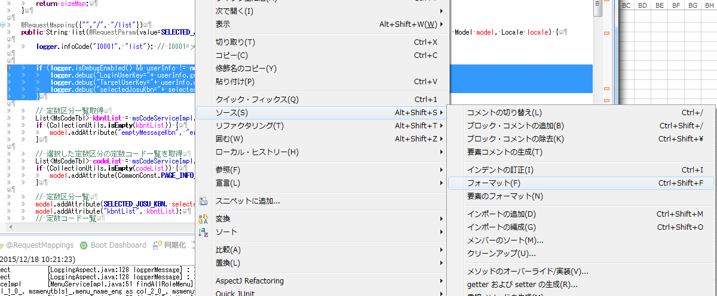

Pleiades All in One標準のEclipse設定を元にフォーマットされます。

 | ●インポートについて

 |  | クラスファイルを保存するときに自動的に整理されます。

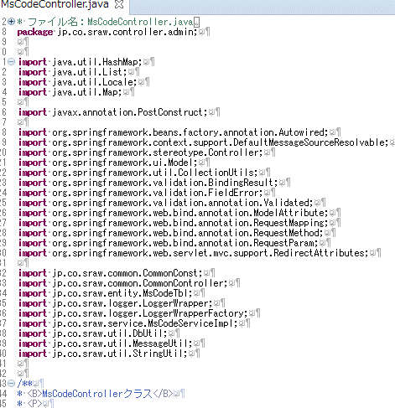

「*」指定無し。
使用しているクラスのみになります。

 | ※以上です。

Beanの考え方
■Beanの考え方について

 |  | 【JavaBeans】BeanとDTOとEntityとVOとFormの違いって何？（What is the difference between VO and DTO and Entity and Bean and Form?）
 |  | http://yyyank.blogspot.jp/2013/07/javabeansbeandtoentityvoformwhat-is.html

controllerなど

Service

画面の情報

repository

Bean（JavaBean）
DTO(Bean)

Form
DB
Model
Entity

UserInfo

その他情報

ユーザー情報
セッション情報

 | ※以上です。

デバッグ、ログ
■デバッグ、ログについて

 | ●DEBUGのログなどの設定について

 |  | 以下のファイルで出力させたいログ、レベルを指定できます。
 |  | src/main/resources/application-development.properties
 |  | src/main/resources/logback-production.xml

 |  | ※以下のファイルは修正しないでください。(本番、共通設定)
 |  |  | src/main/resources/application.properties
 |  |  | src/main/resources/application-production.properties
 |  |  | src/main/resources/logback-production.xml

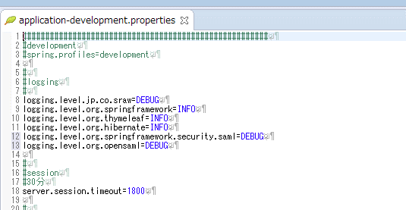

 | ●DEBUGのログなどの設定について

 |  | ログファイルは以下に保存されます。
 |  | 開発設定「src/main/resources/logback-development.xml」で5MBごとに圧縮されます。

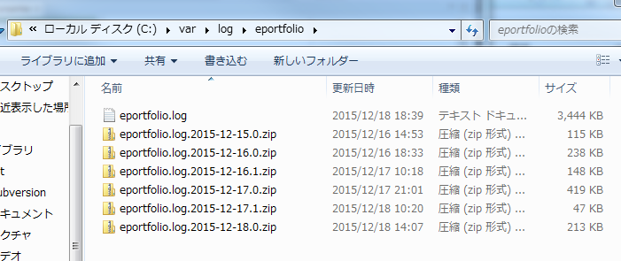

 | ※以上です。

共通仕様
■共通仕様について

 | ●親クラスについて

 |  | 共通の親はjp.co.sraw.commonパッケージにまとめています。

 |  | CommonConstクラス |  | システム上の固定値を管理しています。
 |  | CommonControllerクラス |  | コントローラーの親クラスです。共通変数、メソッドを提供します。
 |  | CommonFormクラス |  | Formの親クラスです。共通変数、メソッドを提供します。
 |  | CommonServiceクラス |  | サービスの親クラスです。共通変数、メソッドを提供します。
 |  | UserInfoクラス |  | ユーザー情報を管理しているクラスです。役割やアクセス権を提供します。

 |  | ※実装クラスに必須なものは別シートの各クラスで説明します。

 | ●URLについて

 | http://～～～～/** |  |  | ログイン、エラー画面など以外は認証されないとアクセス不可
 | http://～～～～/admin/** |  |  | 役割にROLE_ADMINを持っているユーザーのみアクセス可能。
 | http://～～～～/mgmt/** |  |  | 役割にROLE_MGMT1～4、ADMINを持っているユーザーのみアクセス可能。

 | ●ユーザー情報について

 |  | CommonControllerクラスの中に、UserInfoクラスがありログインユーザー情報とターゲットユーザー情報を持っています。

 |  | 役割と権限も合わせて保持しています。

 |  | 対象となるデータ＝レコードはターゲット情報を元にSQLのwhere条件などに使用します。
 |  | ただし、操作者はログインユーザーとなるので、更新ユーザーにはログインユーザーキーを指定します。

コントローラー

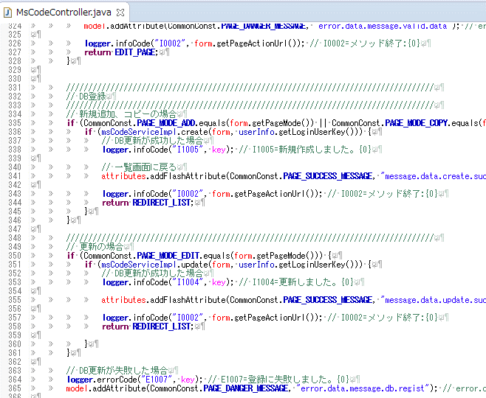

コントローラーから更新者はログインユーザーを渡す

サービス

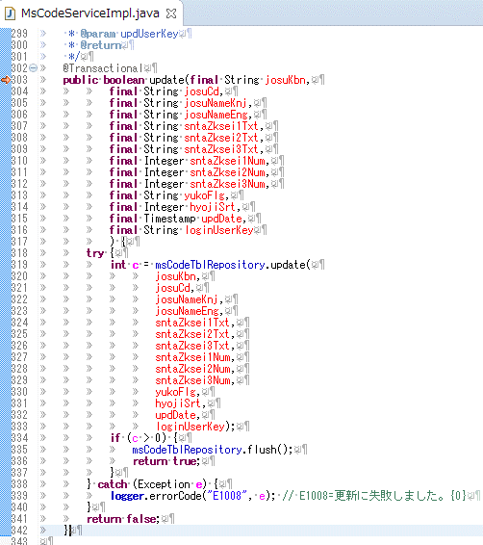

更新者はログインユーザー

リポジトリ

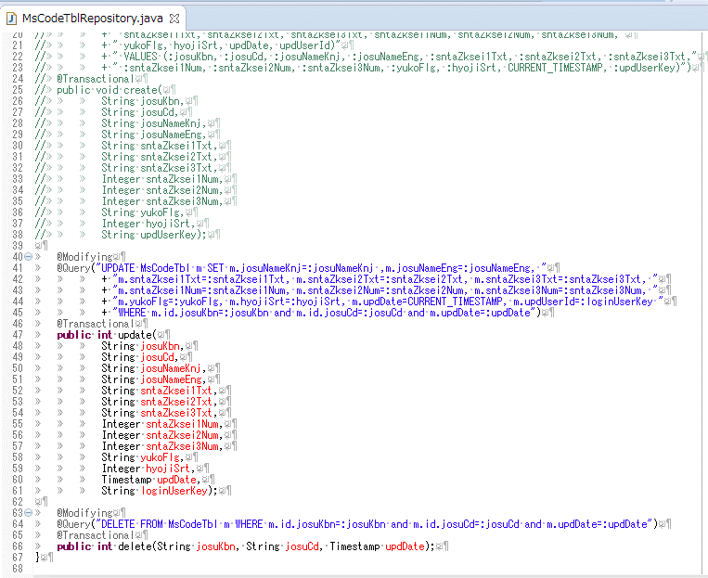

更新者はログインユーザー

 | ●役割、アクセス権限(メニュー)について

 |  | 「役割(ROLE)と権限(PERMISSION)」シートを参照

 | ●データのUpdate、Deleteについて

 |  | 更新日付を条件につけること。

 |  | データ更新処理は、後負けにする。
 |  | 他者が更新したことが分かるようにする。

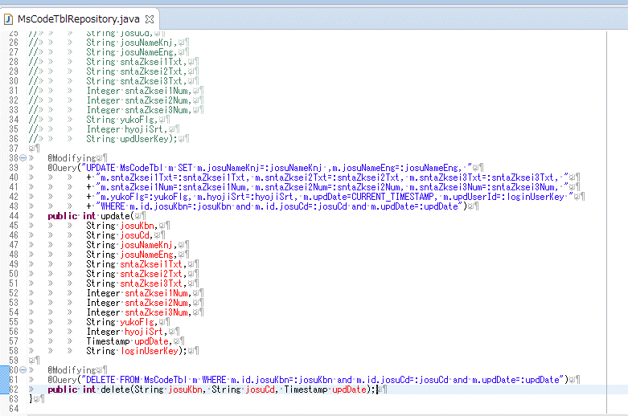

「updDate」を必ずWhere条件に付ける

 | ●画面遷移、Create、Update、Deleteのアクション(POST)について

フレームワーク全体で共通の値をここで管理します。
各画面の中のみで使用する共通の値はControllerで保持してください。

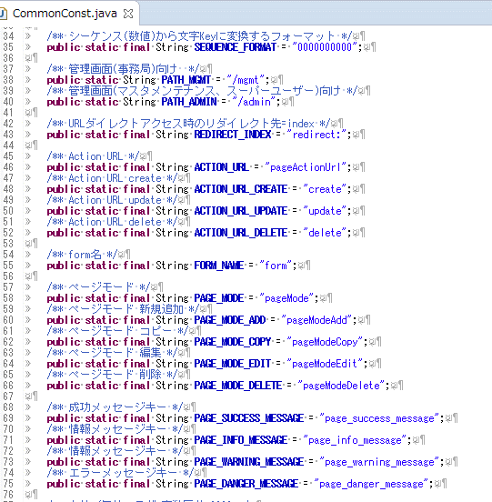

標準な登録時のPostのurl＝メソッド名です。
これ以外のものは各controllerで管理してください。

標準な登録時のモードです。
controllerやhtmlで使用します。

画面に表示する共通のメッセージについて使用予定です。

 | ●メッセージについて

 |  | ソースは「src/main/resources/i18n」に保存しています。

 |  |  | メッセージプロパティはUTF-8で管理します。(※注意iso-8859-1ではありません！)

 |  |  | event.properties |  | ログ用のメッセージです。日本語のみ。
 |  |  | messages.properties |  | 画面表示用のメッセージ。日本語向け
 |  |  | messages_en.properties |  | 画面表示用のメッセージ。英語向け
 |  |  | ValidationMessages.properties |  | バリデーション表示用のメッセージ。日本語向け
 |  |  | ValidationMessages_en.properties |  | バリデーション表示用のメッセージ。英語向け

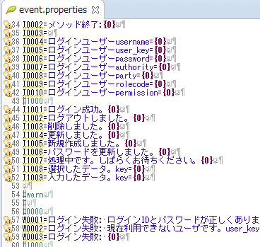

値は頭文字1つでError、Info、Warnが分かるようにしています。

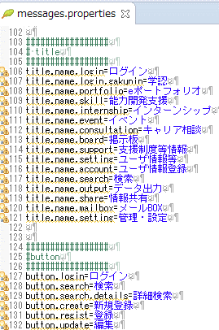
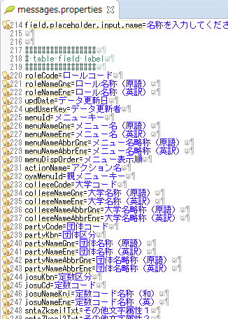

項目名の場合はFormの変数名と同じにすること。バリデーションなどで自動的に紐付けされます。

ボタンなど共通をしようします。

バリデーションのクラス名を指定ます。
自動で紐付けされます。
{0}が変数名称、{1}～がバリデーションのパラメータになります。

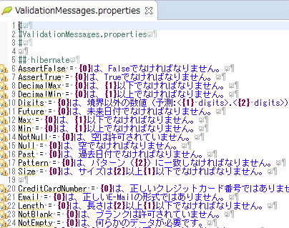

 | ●操作ログ用(DB)（※loggerは別）

 |  | データ更新などを行った場合は操作ログとしてDBに保存します。

 |  | ※未実装

 | ●loggerについて

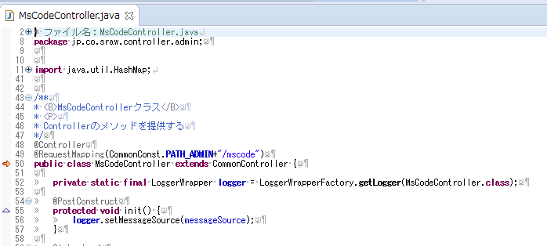

event.propertiesなどを使用するために、messageSourceを設定してください。

 |  | ・log出力する場所、メッセージについて
 |  |  | Backlogの「loggerについて」
 |  |  | https://srawprj.backlog.jp/wiki/HUHR122/logger%E3%81%AB%E3%81%A4%E3%81%84%E3%81%A6

 | ●クラス、メソッドのJavadoc、コメントについて

 |  | Javadoc形式
 |  | 何をするメソッドかを明記すること。

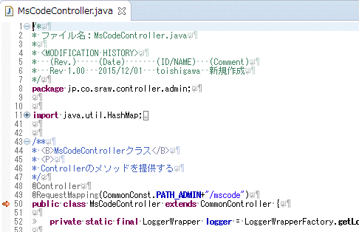

 | ※以上です。

共通仕様_操作ログ用(DB)
■操作ログ用(DB)について

※新規追加(insert)、更新(update)、削除(dalete)のときに操作履歴テーブルに保存

 | 親クラスCommonControllerの「public void operationHistory(String operationFuncId, String operationActionId)」メソッドを呼び出す。

 | 対象画面・操作
 |  | 現在2016/01/16
 |  |  | イベント情報
 |  |  | 支援制度情報
 |  |  | 機器、設備情報
 |  |  | インターンシップ募集情報
 |  |  | インターンシップ募集・応募
 |  |  | インターンシップ募集・辞退
 |  |  | インターンシップ募集・書類登録
 |  |  | インターンシップ募集・派遣情報
 |  |  | インターンシップ募集・合否結果
 |  |  | メッセージ
 |  |  | ユーザ基本情報
 |  |  | 業績情報・論文
 |  |  | 業績情報・講演・口頭発表等
 |  |  | 業績情報・書籍
 |  |  | 業績情報・研究キーワード
 |  |  | 業績情報・研究分野
 |  |  | 業績情報・所属学協会
 |  |  | 業績情報・Works
 |  |  | 業績情報・特許
 |  |  | 業績情報・学歴
 |  |  | 業績情報・経歴
 |  |  | 業績情報・受賞
 |  |  | 業績情報・その他
 |  |  | 業績情報・学位
 |  |  | 業績情報・競争的資金等の研究課題
 |  |  | ＰＲ動画
 |  |  | その他成果物画
 |  |  | キャリア相談
 |  |  | キャリア相談・面談設定
 |  |  | キャリア相談・面談実績

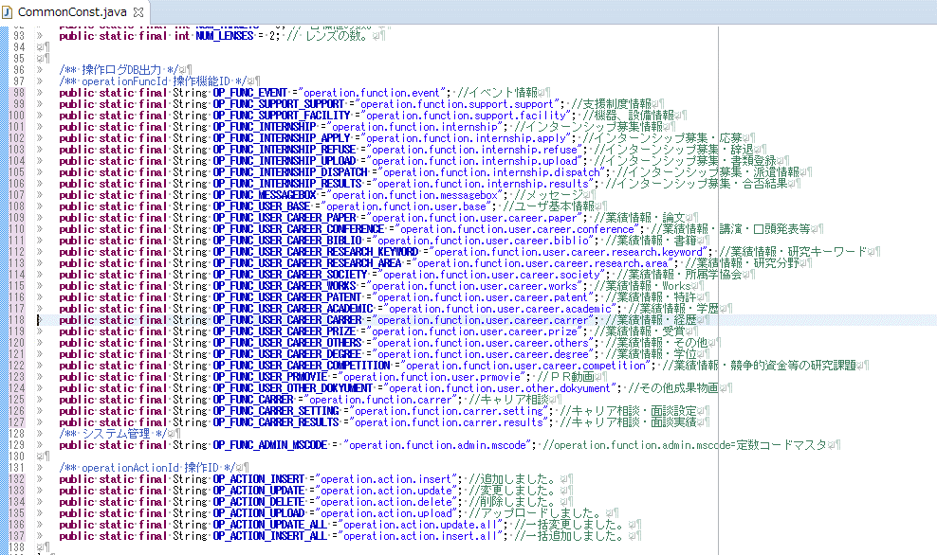

operationFuncId 操作機能ID

operationActionId 操作ID

 | ●使い方（使用場所）

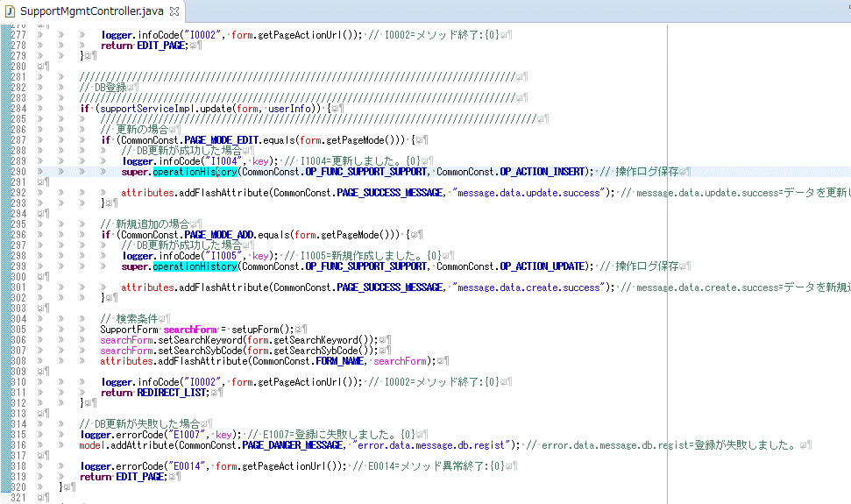

DB更新が成功した後に記述すること。

DB更新が成功した後に記述すること。

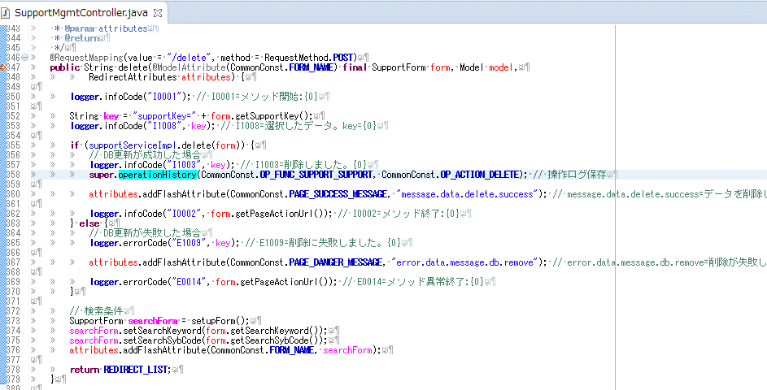

DB更新が成功した後に記述すること。

 | ※以上です。

役割(ROLE)と権限(PERMISSION)
■役割(ROLE)と権限(PERMISSION)の関連について
2015/12/16

 | ユーザ情報ロールリレーション | US_USER_REL_ROLE_TBL |  |  |  |  | ユーザ情報テーブル | US_USER_TBL
 | 項 目 名 | 項 目 Ｉ Ｄ | 列 定 義 |  |  |  | 項 目 名 | 項 目 Ｉ Ｄ | 列 定 義
 |  |  | 属性 | 桁数 | 制約条件 | ＰＫ |  |  | 属性 | 桁数 | 制約条件 | ＰＫ
 | ユーザキー | USER_KEY | varchar | 10 | Not Null | ○ | ユーザキー | USER_KEY | varchar | 10 | Not Null | ○
 | ロールコード | ROLE_CODE | varchar | 20 | Not Null | ○
 | データ更新日 | UPD_DATE | timestamp |  | Not Null
 | データ更新者 | UPD_USER_KEY | varchar | 10 | Not Null

ROLEは、役割レベルをプログラムにハードコーディングして管理。認証処理(ログイン、hasRoleなど)で使用。
ROLE_USER1～4 ROLE_MGMT1～4
ROLE_ADMIN
 | ロール情報 | MS_ROLE_TBL
 | 項 目 名 | 項 目 Ｉ Ｄ | 列 定 義
 |  |  | 属性 | 桁数 | 制約条件 | ＰＫ
 | ロールコード | ROLE_CODE | varchar | 20 | Not Null | ○
 | ロール名称（原語） | ROLE_NAME | varchar | 256 | Not Null
 | ロール名称（英訳） | ROLE_NAME_EN | varchar | 256 | Not Null
 | ロール | ROLE | varchar | 30 | Not Null
 | データ更新日 | UPD_DATE | timestamp |  | Not Null
 | データ更新者 | UPD_USER_KEY | varchar | 10 | Not Null

ROLE_CODEはアクセスを許可するメニューと紐付けるためのキー=コードは画面入力を想定

 |  |  |  |  |  |  | メニューマスタ | MS_MENU_TBL
 |  |  |  |  |  |  | 項 目 名 | 項 目 Ｉ Ｄ | 列 定 義
 |  |  |  |  |  |  |  |  | 属性 | 桁数 | 制約条件 | ＰＫ
 | ロールメニューリレーション | MS_ROLE_REL_MENU_TBL |  |  |  |  | メニューキー | MENU_ID | smallint |  | Not Null | ○
 | 項 目 名 | 項 目 Ｉ Ｄ | 列 定 義 |  |  |  | メニュー名（原語） | MENU_NAME | varchar | 256 | Not Null
 |  |  | 属性 | 桁数 | 制約条件 | ＰＫ | メニュー名（英訳） | MENU_NAME_EN | varchar | 256 | Not Null
 | ロールコード | ROLE_CODE | varchar | 20 | Not Null | ○ | メニュー名略称（原語） | MENU_NAME_ABBR | varchar | 20 | Not Null
 | メニューキー | MENU_ID | smallint |  | Not Null | ○ | メニュー名略称（英訳） | MENU_NAME_ABBR_EN | varchar | 20 | Not Null
 | パーミッション | PERMISSION | varchar | 10 | Not Null |  | メニュー表示順 | MENU_DISP_ORDER | smallint |  | Not Null
 | データ更新日 | UPD_DATE | timestamp |  | Not Null |  | アクションURL | ACTION_URL | varchar | 1000 | Not Null
 | データ更新者 | UPD_USER_KEY | varchar | 10 | Not Null |  | 階層 | MENU_LEVEL | smallint |  | Not Null
 |  |  |  |  |  |  | 親メニューキー | OYA_MENU_ID | smallint |  | Not Null
PERMISSIONは、画面（メニュー）に対してのアクセス権。
アクセス不可＝NOT
参照のみ＝R
書き込みあり＝RW
 |  |  |  |  |  |  | データ更新日 | UPD_DATE | timestamp |  | Not Null
 |  |  |  |  |  |  | データ更新者 | UPD_USER_KEY | varchar | 10 | Not Null

URLの以下のように、コントローラーの@RequestMapping("URL")のURLを登録。最後の「/」は不要 /support
/mgmt/support
/event
/mgmt/event
。。。。

ログイン後のUserInfoに 自身のROLE_CODEの一覧を保持=loginRoleCodes。 選択中のROLE_CODEを保持=targetRoleCode。
自身の全ROLE一覧を保持=authorities。
自身の全PERMISSIONの一覧を保持＝メニューとアクセス権の組合せを保持=loginPermissions。
これはURLのダイレクトアクセスやリンクアクセス時の許可確認のため、選択中のROLE_CODEに依存しない管理を行う。

新しい画面（メニュー）が追加された場合＝PERMISSIONが無い場合はNOTとして扱う。

画面HTML
■画面HTMLについて

 | ●テンプレートエンジンは「Thymeleaf」です。

 |  | http://www.thymeleaf.org/index.html
 |  | http://www.thymeleaf.org/doc/tutorials/2.1/usingthymeleaf_ja.html

 | ●現在、共通のテンプレートと各機能のテンプレートは以下のようになっています。

 |  | ソースは「src/main/resources/templates/機能単位」以下で管理します。

 |  | URLのパスとファイル名の保存の場所については「開発マッピング.xlsx」を参照してください。

 |  | ・HTMLはHTML5で記述
 |  | ・日付入力は、年月日を別フィールドで行う。

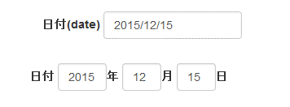

年月日が別フィールド
テーブルのカラムは１つなのでバリデーションチェックに注意

 |  | ※デザイン前の構成です。

ベース

ヘッダー

メニュー
役割切り替え(有ればHOMEで表示)

コンテンツ

フッター

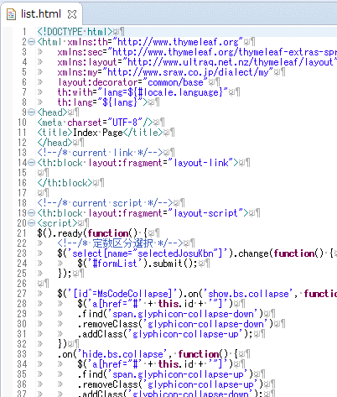

この指定がある内容がベーステンプレートに読み込まれます。
<!--/* current link */-->
<th:block layout:fragment="layout-link">
画面専用のCSSの記載
</th:block>
<!--/* current script */-->
<th:block layout:fragment="layout-script">
<script>
画面専用のjavascriptの記載
</script>
</th:block>

この指定がある内容がベーステンプレートに読み込まれます。
<div layout:decorator="layout">
<th:block layout:fragment="layout-content">
<div>
<!--/* Start */-->
表示処理・内容
<!--/* End */-->
</th:block>
</div>

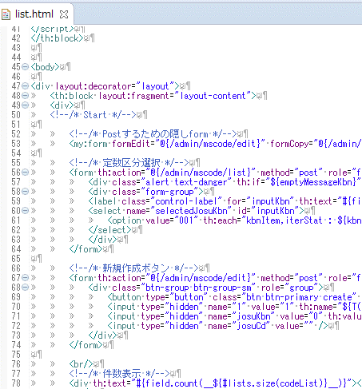

URLとなるものについては@{～～～}を必ず使用すること。
プロジェクトのURLパスを補完してURLを作るためです。

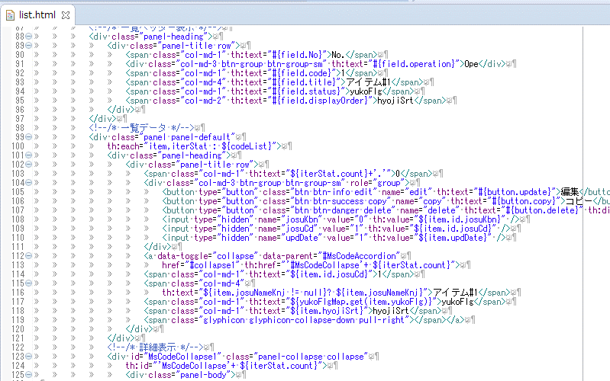

"#{～～～}"はpropatiesからメッセージを取得できます。

"${～～～}"はmodelにセットした文字から変数の値を取得できます。

その他に#xxx関数
${__${～～～}__}で中身を先に処理
などがあります。

一覧表示時の定数区分の表示はMapで引き当てる。
定数区分の一覧が必要な場合はListを取得。
DBUutilクラスを参照。

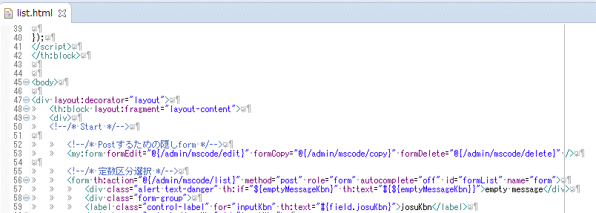

独自カスタムタグ「my」
今はformのしかないです。改良予定。

独自カスタムタグ「my」
実行後
属性の数分のformタグを生成し、idに属性名、値がacitonになります。「csrf」のinputも追加します。

 |  | 参考画面（定数管理画面）

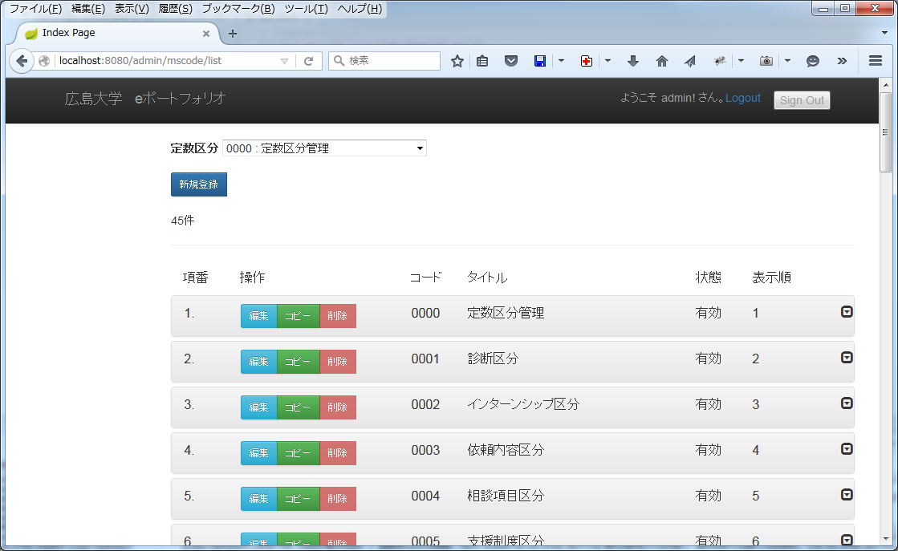

※テストで作成したサンプル画面
画面デザインが決まったあとで、javascriptのバリデーション、CSS、タグの構成を修正します。

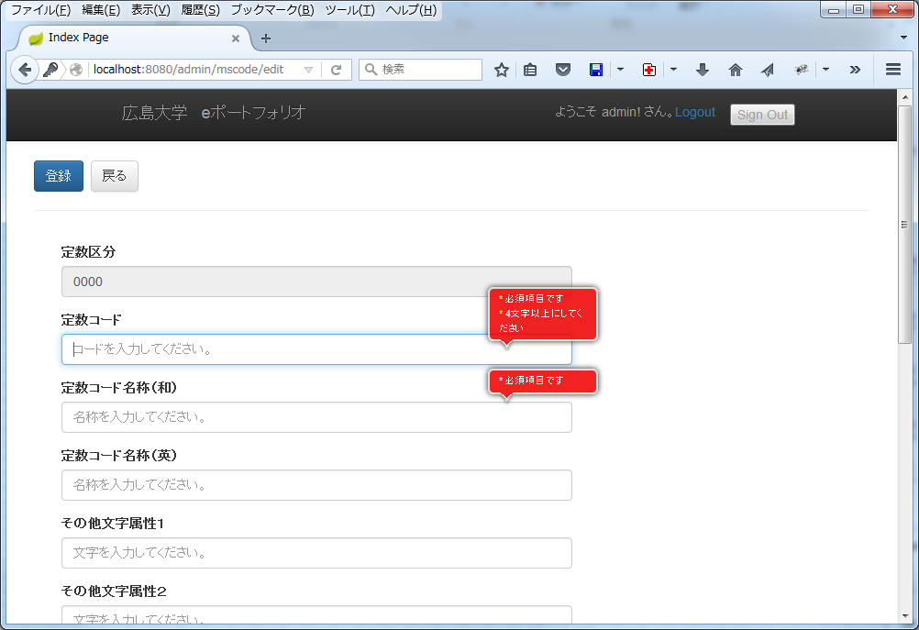

※テストで作成したサンプル画面
javascriptのバリデーションの例

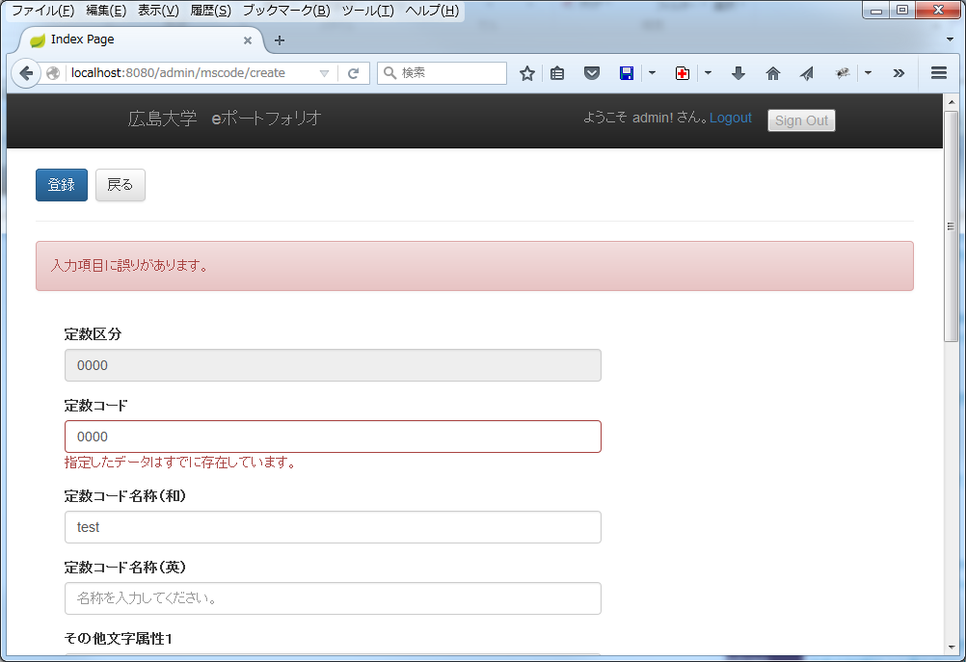

※テストで作成したサンプル画面
controllerまたはFormのバリデーションの例

項目単位のエラーメッセージ有無判定
エリアを赤くする
<div class="form-group" th:classappend="${#fields.hasErrors('josuCd')}? 'has-error has-feedback'">
メッセージを表示
<span class="text-danger" th:if="${#fields.hasErrors('josuCd')}" th:errors="*{josuCd}">is error</span>
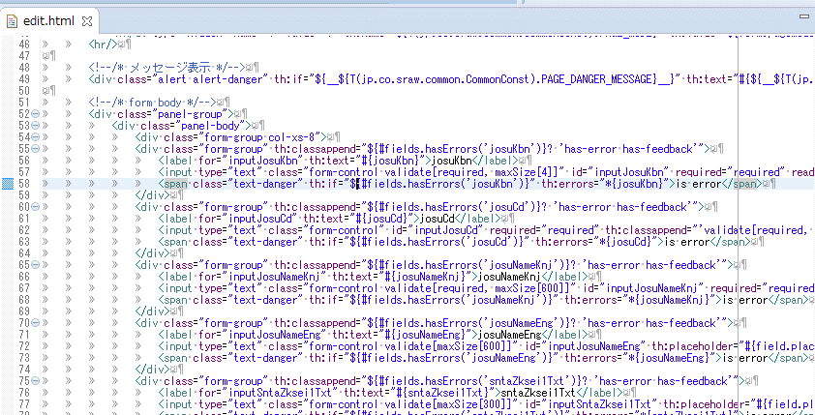

 |  | ※以上です。

validateを考慮したデザインについて
■validateを考慮したデザインについて

 | cssのベースは「bootstrap」
 | HTML側のvalidateは「jquery.validate.js」
 | またレスポンシブも考慮して、validateメッセージはフィールド横<->フィールド下に表示されるようにする。
 | フィールドやエラーのclass名は「bootstrap」に準拠した形式でコーディングする。
デザインと共に組み込むバリデーション
「jQuery.validationEngine」に決定。
参考
https://srawprj.backlog.jp/wiki/HUHR122/jQuery.validationEngine%E3%81%AB%E3%81%A4%E3%81%84%E3%81%A6
Demos http://www.position-relative.net/creation/formValidator/ GitHub https://github.com/posabsolute/jQuery-Validation-Engine

 | ※サンプル thymeleafのソースHTML5
<!DOCTYPE html>
<html xmlns:th="http://www.thymeleaf.org"
xmlns:sec="http://www.thymeleaf.org/extras/spring-security"
th:with="lang=${#locale.language}"
th:lang="${lang}">
<head>
<meta charset="utf-8" />
<title th:text="#{title.name.login}">ログイン</title>
<link rel="stylesheet" href="https://localhos/css/bootstrap.min.css" th:href="@{/css/bootstrap.min.css}"></link>
<link rel="stylesheet" href="https://localhos/css/bootstrap-theme.min.css" th:href="@{/css/bootstrap-theme.min.css}"></link>
<script type="text/javascript" src="https://localhost/js/lib/jquery-1.11.1.min.js" th:src="@{/js/lib/jquery.js}"></script>
<script type="text/javascript" src="https://localhost/js/bootstrap.min.js" th:src="@{/js/bootstrap.min.js}"></script>
<script type="text/javascript" src="https://localhost/js/jquery.validate.min.js" th:src="@{/js/jquery.validate.min.js}"></script>
<script type="text/javascript" src="https://localhost/js/localization/messages_ja.min.js" th:src="@{/js/localization/messages_ja.min.js}" th:if="${lang == 'ja'}"></script>
<script>
$.validator.setDefaults({
submitHandler: function() {
alert("submitted!");
}
});
$().ready(function() {
// validate signup form on keyup and submit
$("#loginForm").validate({
rules: {
username: {
required: true,
minlength: 2
},
password: {
required: true,
minlength: 5
}
},
});
});
</script>
</head>
<body onload='document.f.username.focus();'>
<div>
<div>
<h1>WebApp</h1>
</div>
<p>Click <a th:href="@{/}">here</a> index.</p>
<br />
<div th:if="${param.error}">Invalid username and password.</div>
<div th:if="${validationError}"><span th:text="${validationError}">xxxxx</span></div>
<div th:if="${param.logout}">You have been logged out.</div>
<br />
<form th:action="@{/login}" method="post" role="form" autocomplete="off" th:object="${loginForm}" id="loginForm" name="f">
<div>
<label for="username">Username</label> <input type="text" name="username"
id="username" th:value="${username}" th:placeholder="#{field.username}" required="required"/>
</div>
<div>
<label for="password">Password</label> <input type="password"
name="password" id="password" th:placeholder="#{field.password}" required="required"/>
</div>
<br />
<input name="remember-me" type="checkbox" id="rememberme" value="yes"/><label for="rememberme">Remember Me</label>
<br />
<input type="submit" value="Sign In" th:value="#{button.login}"/>
</form>
<!-- lang -->
<form method="get" role="form" id="langForm" name="fl">
<select name="lang">
<option value="ja" th:selected="${lang=='ja'}" th:text="#{lang.ja}">日本語test</option>
<option value="en" th:selected="${lang=='en'}" th:text="#{lang.en}">English</option>
</select>
</form>
</div>
<script type="text/javascript">
$('select[name="lang"]').change(function() {
$('#langForm').submit();
});
</script>
</body>
</html>

 | 実行画面

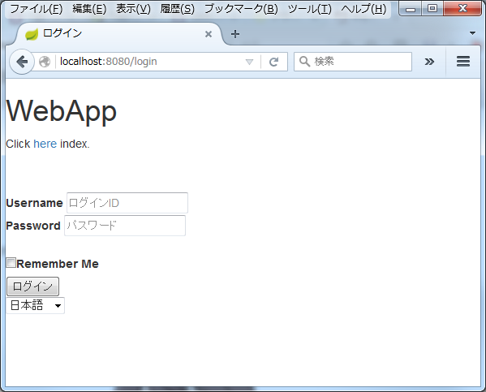

validateメッセージがフィールド横に表示される

 | 実行後のHTMLソース
<html lang="ja" xmlns:sec="http://www.thymeleaf.org/extras/spring-security">
<head><meta charset="utf-8">
<title>ログイン</title>
<link href="/css/bootstrap.min.css" rel="stylesheet">
<link href="/css/bootstrap-theme.min.css" rel="stylesheet">
<script src="/js/lib/jquery.js" type="text/javascript"></script>
<script src="http://localhost:8080/js/lib/jquery-1.11.1.js"></script>
<script src="/js/bootstrap.min.js" type="text/javascript"></script>
<script src="/js/jquery.validate.min.js" type="text/javascript"></script>
<script src="/js/localization/messages_ja.min.js" type="text/javascript">
</script><script>$.validator.setDefaults({
submitHandler: function() {
alert("submitted!");
}});
$().ready(function() {
// validate signup form on keyup and submit
$("#loginForm").validate({
rules: {
username: {
required: true,
minlength: 2
},
password: {
required: true,
minlength: 5
}
},
});
});
</script>
</head>
<body onload="document.f.username.focus();">
<div>
<div>
<h1>WebApp</h1>
</div>
<p>Click <a href="/">here</a> index.</p>
<br>
<br>
<form action="/login" name="f" id="loginForm" autocomplete="off" role="form" method="post" novalidate="novalidate">
<div>
<label for="username">Username</label> <input type="text" value="" placeholder="ログインID" required="required" id="username" name="username" aria-required="true">
</div>
<div>
<label for="password">Password</label> <input type="password" placeholder="パスワード" required="required" id="password" name="password" aria-required="true">
</div>
<br>
<input type="checkbox" value="yes" id="rememberme" name="remember-me"><label for="rememberme">Remember Me</label>
<br>
<input type="submit" value="ログイン">
<input type="hidden" value="c4b5bc1d-e4bd-4fc9-a841-2fb19513a699" name="_csrf"></form>
<!-- lang -->
<form name="fl" id="langForm" role="form" method="get">
<select name="lang">
<option selected="selected" value="ja">日本語</option>
<option value="en">English</option>
</select>
</form>
</div>
<script type="text/javascript">
$('select[name="lang"]').change(function() {
$('#langForm').submit();
});
</script>
</body>
</html>

 | validate実行後の画面

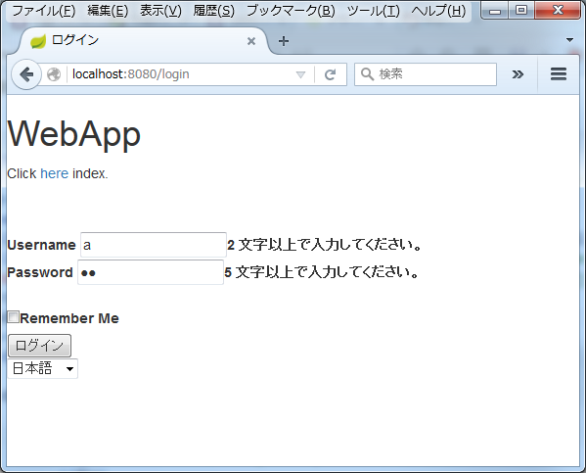

validateメッセージがフィールド横に表示される

 | validate実行後のHTMLソース

<html lang="ja" xmlns:sec="http://www.thymeleaf.org/extras/spring-security">
<head><meta charset="utf-8">
<title>ログイン</title>
<link href="/css/bootstrap.min.css" rel="stylesheet">
<link href="/css/bootstrap-theme.min.css" rel="stylesheet">
<script src="/js/lib/jquery.js" type="text/javascript"></script>
<script src="http://localhost:8080/js/lib/jquery-1.11.1.js"></script>
<script src="/js/bootstrap.min.js" type="text/javascript"></script>
<script src="/js/jquery.validate.min.js" type="text/javascript"></script>
<script src="/js/localization/messages_ja.min.js" type="text/javascript"></script>
<script>
$.validator.setDefaults({
submitHandler: function() {
alert("submitted!");
}});
$().ready(function() {
// validate signup form on keyup and submit
$("#loginForm").validate({
rules: {
username: {
required: true,
minlength: 2
},
password: {
required: true,
minlength: 5
}
},
});}
);
</script>
</head>
<body onload="document.f.username.focus();">
<div>
<div>
<h1>WebApp</h1>
</div>
<p>Click <a href="/">here</a> index.</p>
<br>
<br>
<form action="/login" name="f" id="loginForm" autocomplete="off" role="form" method="post" novalidate="novalidate">
<div>
<label for="username">Username</label> <input type="text" value="" placeholder="ログインID" required="required" id="username" name="username" aria-required="true" aria-invalid="true" class="error"><label id="username-error" class="error" for="username">2 文字以上で入力してください。</label>
</div>
<div>
<label for="password">Password</label> <input type="password" placeholder="パスワード" required="required" id="password" name="password" aria-required="true" aria-invalid="true" class="error"><label id="password-error" class="error" for="password">5 文字以上で入力してください。</label>
</div>
<br>
<input type="checkbox" value="yes" id="rememberme" name="remember-me"><label for="rememberme">Remember Me</label>
<br>
<input type="submit" value="ログイン">
<input type="hidden" value="c4b5bc1d-e4bd-4fc9-a841-2fb19513a699" name="_csrf"></form>
<!-- lang --> <form name="fl" id="langForm" role="form" method="get">
<select name="lang">
<option selected="selected" value="ja">日本語</option>
<option value="en">English</option>
</select>
</form>
</div>
<script type="text/javascript">
$('select[name="lang"]').change(function() {
$('#langForm').submit();
});
</script>
</body>
</html>

追加されるHTML

 | 以上です。

Controllerクラス
■Controllerクラスについて

 | ソースは「jp.co.sraw.controller.機能」以下で管理します。

 | 作成コントローラーとURLは「開発マッピング.xlsx」を参照してください。

※ｔｒｙ/catchは適宜行うこと！

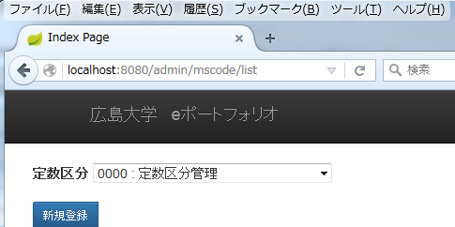
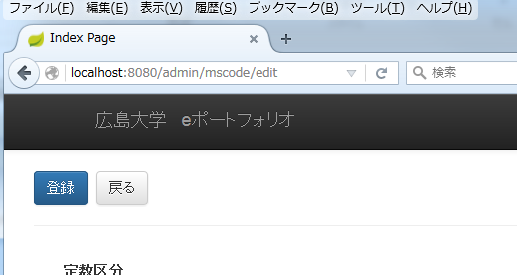

URLは3構成で作られます。
プロジェクトのURLパス＝上記では無し「」
controllerのURL[パス＝「/admin/mscode」
メソッドのURLパス＝「/list」、「/edit」など

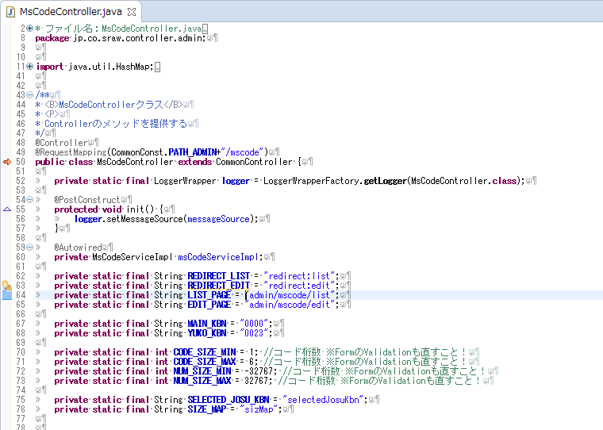

controllerのURLパス＝「/admin/mscode」

@PostConstruct
最初実行されるメソッド

@Autowired
コンポーネントのオブジェクトを使用する場合
自動でインスタンス化される。
主にサービス、リポジトリで使用する。

このページ内で使用するモデルを指定
例：form

Model model
画面に値を渡すモデル
メソッドのURLパス＝「/list」
複数指定可能

Locale locale
画面のローケルが受け取れる

@RequestParam String josuKbn
GETまたはPOSTで受け取る値。
値が無い場合はdefault値を指定できる

GETでダウレクトアクセスされたときの一覧画面へのリダイレクト用。

RedirectAttributes attributes
リダイレクト先に値を渡すためのオブジェクト

POSTが対象

BindingResult bindingResult
Formのバリデート結果が入るオブジェクト
@ModelAttribute(CommonConst.FORM_NAME) final MsCodeForm form
モデル名を指定してオブジェクトを取得できる。
@Validated
バリデートを先に行う場合の指定

 | ●バリデーションについて

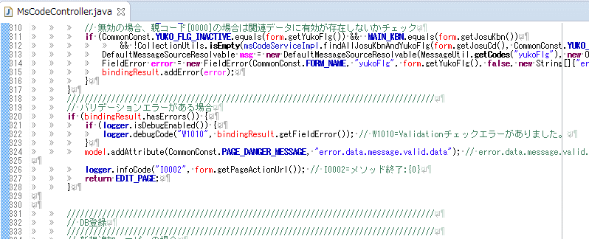

Formのバリデーションにエラーがあるかチェック

Formのバリデーションだけではチェックできない依存関係のチェック後にbindingResult.addError(error);する場合
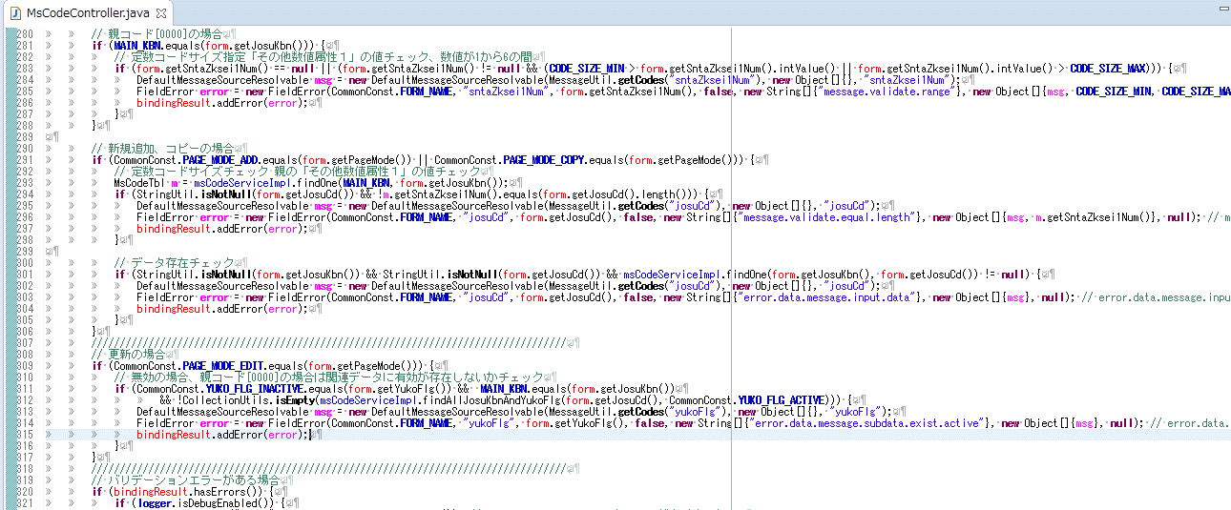

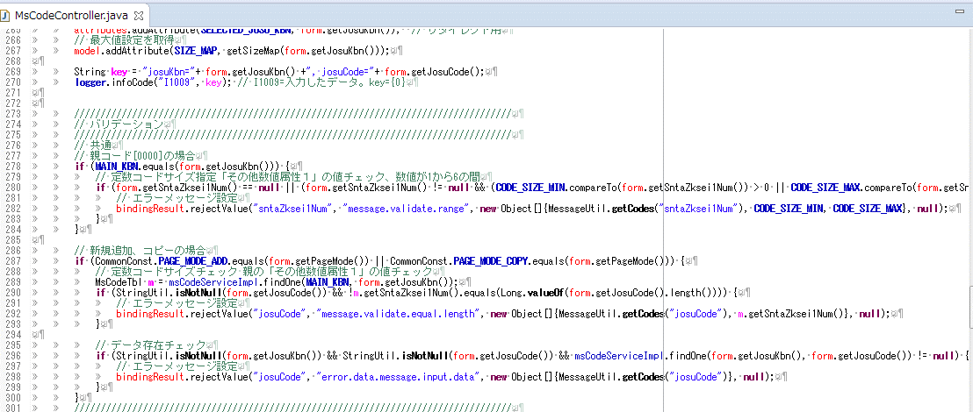

Formのバリデーションだけではチェックできない依存関係のチェック後にbindingResult.rejectValueする場合
※bindingResult.addError(error);より簡略化。

 | ※以上です。

Formクラス
■Formクラスについて

 | ソースは「jp.co.sraw.controller.機能」以下で管理します。

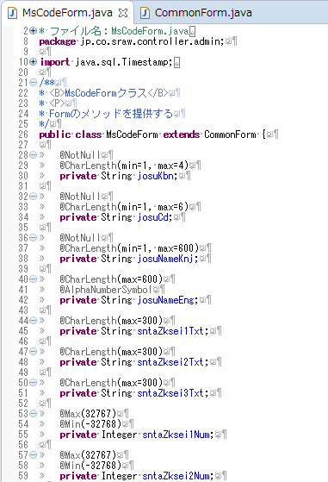

バリデーションの指定。
特別な指定が無ければテーブルのカラムサイズを元に設定。
※カラムがText型の場合は「CommonConst.TEXT_MAX_LENGTH」を指定。今は100000となっています。

変数名を画面表示、メッセージプロパティファイルと合わせることで自動で紐付けが行われる。

文字の長さはm4hv-extensionsのものを使用。
Spring標準のものはサロゲートペアなどに対応できていないとのこと。

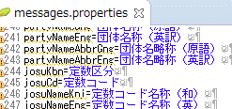

 | ※以上です。

ServiceImplクラス
■ServiceImplクラスについて

 | ソースは「jp.co.sraw.service」以下で管理します。

 | 業務に合わせて、共通で使えるように必要に応じて作成、メソッド追加してください。

※ｔｒｙ/catchは必要に応じて行うこと。

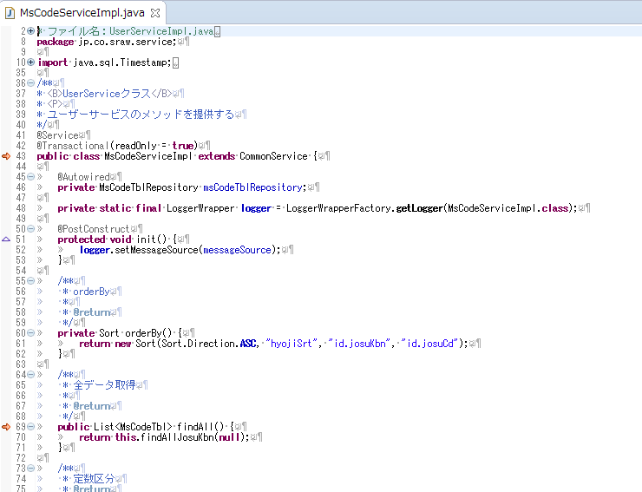

@Transactional(readOnly = true)
全体のトランザクションをreadonlyでしています。

シンプルな条件の場合

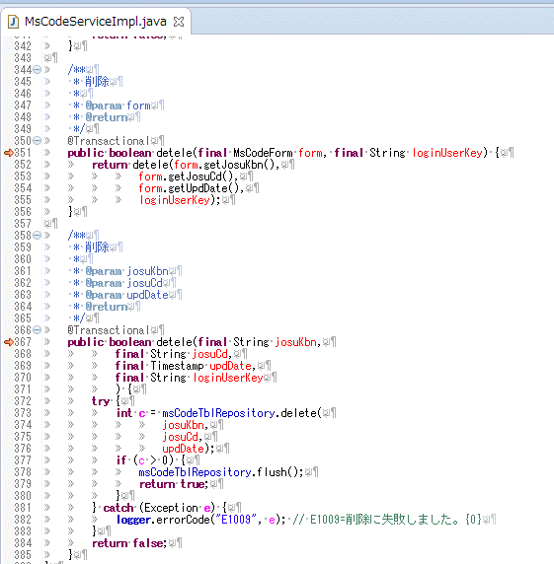

@Transactional
更新処理のときトランザクションを指定。

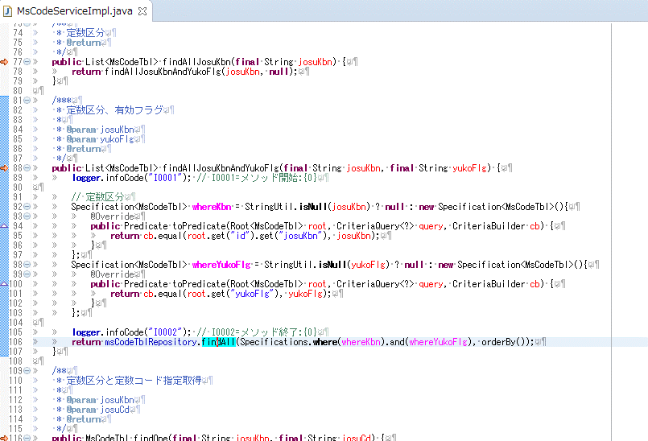

Repositoryにselectのために専用のメソッドと全部作るのは時間の無駄なので、対象テーブル１つの場合は、findAllメソッドに条件を指定することができます。
また、and条件の中がnullの場合は自動で無視されます。

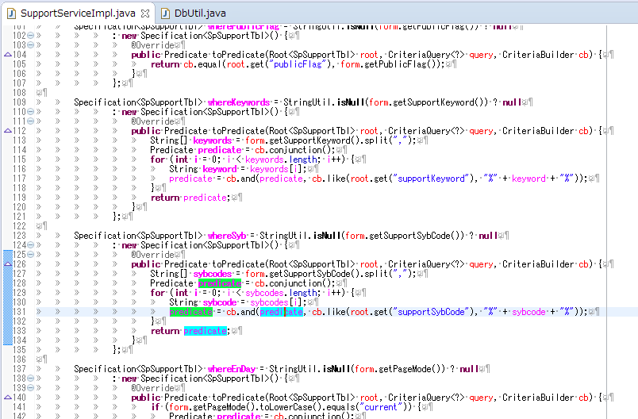

複数キーワードでLike条件を結合するような場合

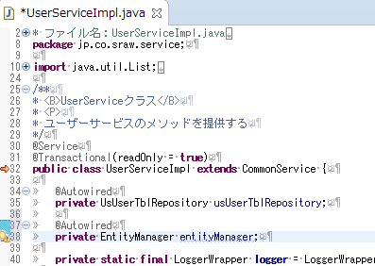

ネイティブなSQL＝PostgreSQL依存の関数が必要な場合はEntityManagerを使用します。

 | ※以上です。

Repositoryクラス
■Repositoryクラスについて

 | ソースは「jp.co.sraw.repository」以下で管理します。

 | ベースとなるファイルは事前に作成します。
 | Entityクラスと１対１です。

SQLを記述せずにメソッド名のるルールで条件指定が可能です。

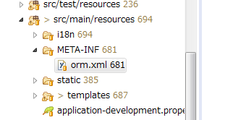

テーブル結合などfindメソッドでは取得できないQuery文を
「main\resources\META-INF\orm.xml」に記述して管理しています。

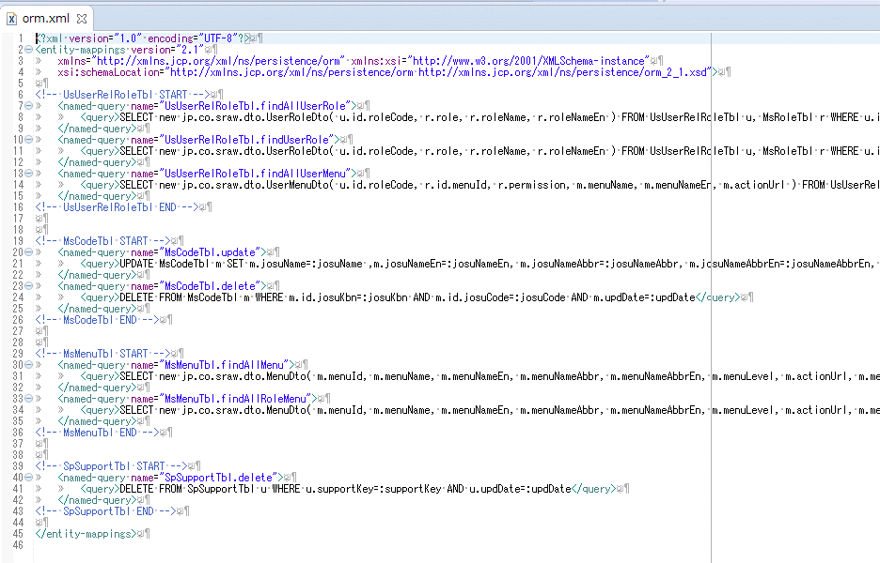
nameはEntityクラス名＋「.」＋repositoryのメソッド名を指定します。

テーブル名、カラム名はEntitiyの変数名となります。

テーブル結合の場合

Joinの場合

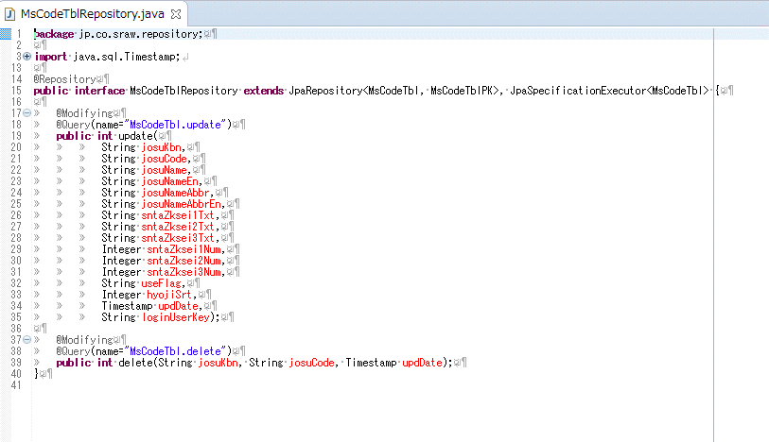

insert文がうまくいかなかったので、saveメソッドで新規登録をするようにしてください。

@Modifying
更新、削除する場合に指定します。
「orm.xml」で記述したQueryを使用する場合は
@Queryのnameに「orm.xml」のnameを指定します。

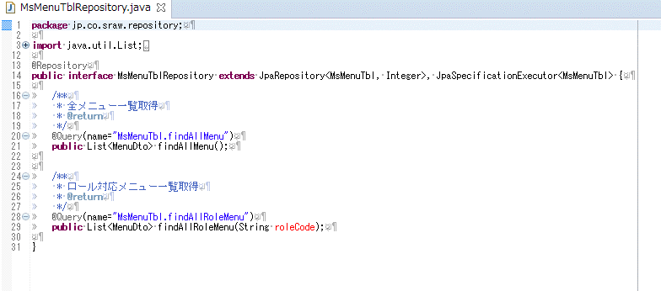

Joinの場合

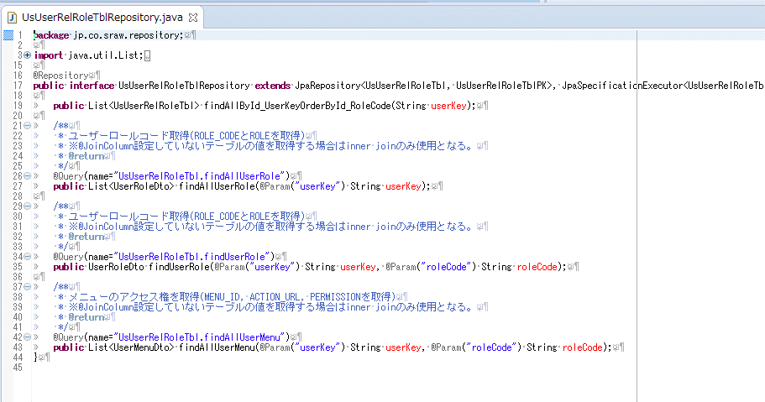

テーブル結合の場合

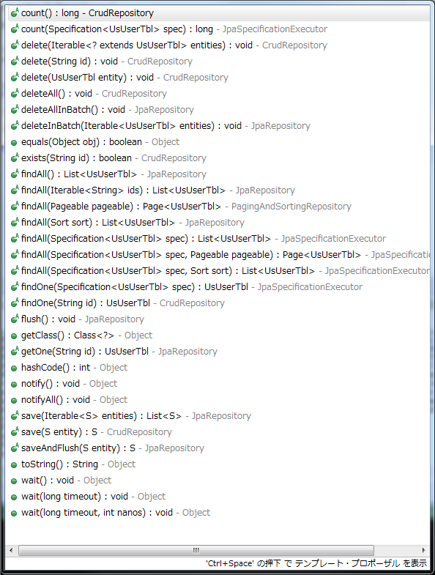

標準で持っているメソッド。
追加する場合に、上記のような独自のメソッドのQuearyを作成。
ただし、更新のためにsave、deleteは使用しないこと。
新規作成はsaveまたはsaveAndFlushを使用。
理由は、PKで新規、更新を自動で処理されてしまうため。
更新日チェックが働かない。のと、楽観ロックは使いたくない。

 | ※以上です。

Entityクラス
■Entityクラスについて

 | ソースは「jp.co.sraw.entity」以下で管理します。

 | ベースとなるファイルは事前に作成します。
 | テーブルと１対１です。

 | ～PKと付いているクラスはプライマリキーです。

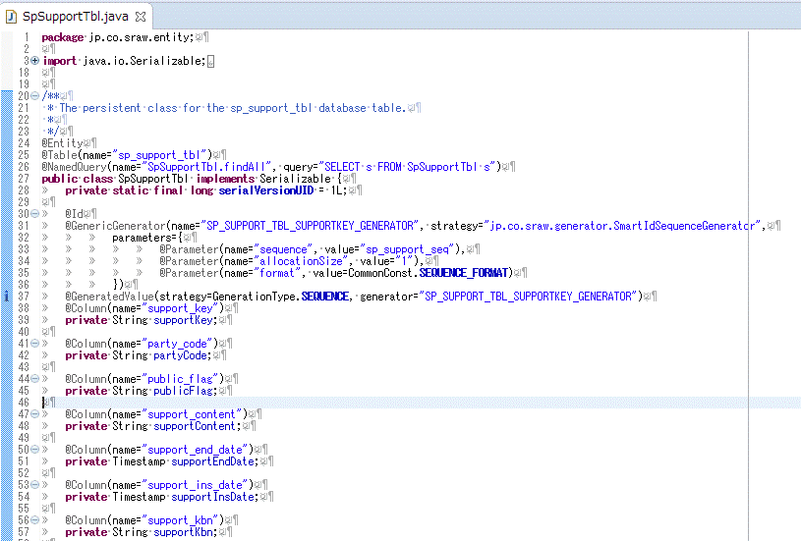

シーケンスでKeyが発番されるテーブルについては、対象の変数をNullのまま登録すると自動でnexvalされた値が入ります。

テーブル名とカラム名に「_」は無く、頭文字が大文字となります。



@EmbeddedId
プライマリキーが複数の場合はPKクラスとなる。

@JoinColumn
RepositoryでJoinできるEntityです。
この指定が無い場合はinner joinとなる通常のテーブル結合になります。
Select A.*, B.*, C.* form A, B, C;

 | ※以上です。

Dtoクラス
■Dtoクラスについて

 | ソースは「jp.co.sraw.dto」以下で管理します。

 | 同じテーブルから受け取る場合などは、共通で使えるように必要に応じて作成、使用してください。



Repository、EntityManagerで単一テーブルではない結果を受け取る場合に使用します。



Repositoryの戻り値として使用する例
インスタンス化するときの引数にカラムを指定

 | ※以上です。

Utilクラス
■Utilクラスについて

 | ソースは「jp.co.sraw.util」以下で管理します。

※ｔｒｙ/catchは必要に応じて行うこと。

 |  | 共通で使えるように必要に応じてメソッド作成、使用してください。





表示する文字列を返す場合は言語を考慮すること。

 | ※以上です。

Validationクラス
■Validationクラスについて

 | ソースは「jp.co.sraw.validation」以下で管理します。

 | 共通で使えるように必要に応じて作成、使用してください。
 | 新規作成した場合は、メッセージの登録も合わせて行ってください。



独自のForm用のバリデーションを作成する場合。
特にパターンマッチなどエラーメッセージにパターンを表示させたくない場合に新たに作成。

@Pattern(regexp=".+@.+\\.[a-z]+")
Formにパターンバリデーションを指定した場合の結果。

 | Spring標準（hibernate）
 |  | AssertFalse
 |  | AssertTrue
 |  | DecimalMax
 |  | DecimalMin
 |  | Digits
 |  | Future
 |  | Max
 |  | Min
 |  | NotNull
 |  | Null
 |  | Past
 |  | Pattern
 |  | Size
 |  | CreditCardNumber
 |  | Email
 |  | Length
 |  | NotBlank
 |  | NotEmpty
 |  | Range
 |  | SafeHtml
 |  | ScriptAssert
 |  | URL

 | m4hv-extensions
 |  | AlphabetNumber
 |  | ActualDate
 |  | Hours
 |  | Minutes
 |  | Seconds
 |  | Time
 |  | ZipCode
 |  | Hiragana
 |  | Katakana
 |  | CharLength
 |  | NumberString
 |  | HalfwidthKatakan
 |  | NotHaveInValidCharacter
 |  | OnlyHaveValidCharacter

 | 独自
 |  | AlphaNumberSpace
 |  | AlphaNumberSymbol
 |  | Number

 | ※以上です。

